Данные (4)
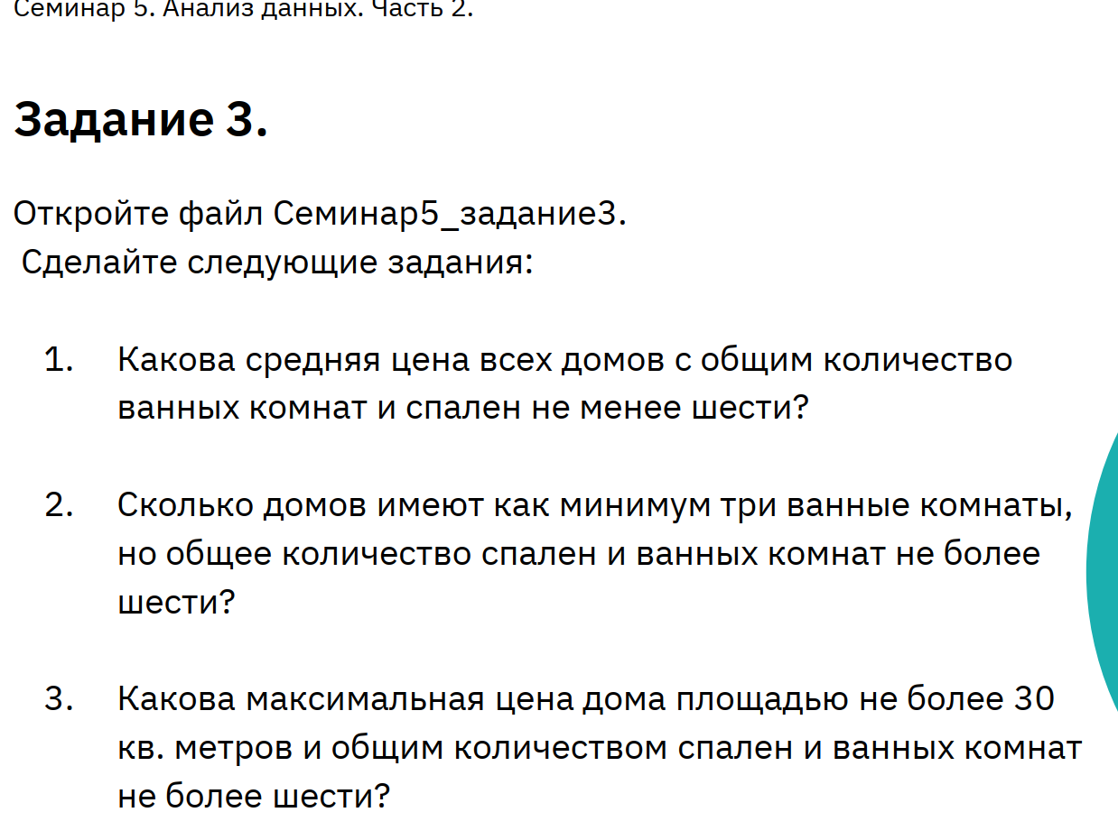

Площадь | Цена | Ванные | Спальни | Всего комнат
40.16 | 4,536,960.00 ₽ | 4 | 5 | 9
27.62 | 2,866,760.00 ₽ | 2 | 3 | 5
22.62 | 2,394,140.00 ₽ | 2 | 4 | 6
46.26 | 4,992,260.00 ₽ | 4 | 6 | 10
25.5 | 2,495,000.00 ₽ | 2 | 4 | 6
29.57 | 2,979,580.00 ₽ | 2 | 4 | 6
28.68 | 3,188,760.00 ₽ | 2 | 2 | 4
33.56 | 3,757,360.00 ₽ | 4 | 3 | 7
25.36 | 2,786,720.00 ₽ | 2 | 4 | 6
34.51 | 3,489,430.00 ₽ | 4 | 5 | 9
28.07 | 3,051,210.00 ₽ | 2 | 3 | 5
28.91 | 2,819,720.00 ₽ | 2 | 3 | 5
29.84 | 2,944,960.00 ₽ | 3 | 2 | 5
35.06 | 3,635,880.00 ₽ | 4 | 3 | 7
26.94 | 2,934,820.00 ₽ | 2 | 3 | 5
24.55 | 2,492,250.00 ₽ | 2 | 3 | 5
27.32 | 3,137,880.00 ₽ | 2 | 3 | 5
24.36 | 2,726,520.00 ₽ | 2 | 2 | 4
38.94 | 3,842,480.00 ₽ | 3 | 5 | 8
40.93 | 4,352,070.00 ₽ | 5 | 5 | 10
15.48 | 1,822,800.00 ₽ | 2 | 2 | 4
35.48 | 4,031,840.00 ₽ | 4 | 3 | 7
35.78 | 4,044,240.00 ₽ | 3 | 3 | 6
46.27 | 5,158,350.00 ₽ | 5 | 5 | 10
29.76 | 2,937,440.00 ₽ | 3 | 2 | 5
37.8 | 4,115,600.00 ₽ | 3 | 5 | 8
17.11 | 1,768,340.00 ₽ | 2 | 3 | 5
31.24 | 3,261,520.00 ₽ | 4 | 3 | 7
29.92 | 3,112,000.00 ₽ | 2 | 2 | 4
42.77 | 4,725,310.00 ₽ | 4 | 6 | 10
25.27 | 2,620,650.00 ₽ | 3 | 4 | 7
37.48 | 3,953,040.00 ₽ | 4 | 5 | 9
18.63 | 1,868,480.00 ₽ | 2 | 1 | 3
26.82 | 2,855,640.00 ₽ | 2 | 2 | 4
34.26 | 3,568,960.00 ₽ | 4 | 5 | 9
25.54 | 2,549,680.00 ₽ | 2 | 4 | 6
19.98 | 2,018,140.00 ₽ | 2 | 3 | 5
30.38 | 3,339,520.00 ₽ | 3 | 3 | 6
48.05 | 4,632,550.00 ₽ | 5 | 4 | 9
19.48 | 2,185,400.00 ₽ | 1 | 3 | 4
33.3 | 3,610,000.00 ₽ | 4 | 5 | 9
18.2 | 2,047,400.00 ₽ | 1 | 2 | 3
39.63 | 3,865,960.00 ₽ | 3 | 4 | 7
39.03 | 3,887,850.00 ₽ | 3 | 3 | 6
44.06 | 4,617,880.00 ₽ | 5 | 5 | 10
27.21 | 2,568,900.00 ₽ | 2 | 2 | 4
44.64 | 4,491,520.00 ₽ | 5 | 6 | 11
24.01 | 2,541,000.00 ₽ | 3 | 2 | 5
42.79 | 4,750,160.00 ₽ | 5 | 5 | 10
40.76 | 4,232,960.00 ₽ | 4 | 6 | 10
28.31 | 3,135,930.00 ₽ | 3 | 4 | 7
45.08 | 4,923,240.00 ₽ | 4 | 5 | 9
19.72 | 1,894,520.00 ₽ | 1 | 2 | 3
32.36 | 3,281,840.00 ₽ | 4 | 4 | 8
19.74 | 2,172,180.00 ₽ | 1 | 1 | 2
22.81 | 2,466,620.00 ₽ | 3 | 2 | 5
47.3 | 4,517,000.00 ₽ | 5 | 4 | 9
47.42 | 4,907,160.00 ₽ | 5 | 4 | 9
34.12 | 3,589,640.00 ₽ | 4 | 5 | 9
21.12 | 2,335,360.00 ₽ | 2 | 3 | 5
19.36 | 2,054,080.00 ₽ | 1 | 1 | 2
29.6 | 2,981,600.00 ₽ | 3 | 2 | 5
46 | 4,702,000.00 ₽ | 4 | 4 | 8
26.62 | 3,034,960.00 ₽ | 2 | 3 | 5
39.9 | 4,250,000.00 ₽ | 3 | 5 | 8
32.62 | 3,376,760.00 ₽ | 3 | 3 | 6
40.91 | 4,799,190.00 ₽ | 5 | 6 | 11
37.26 | 4,338,600.00 ₽ | 4 | 4 | 8
27.31 | 2,692,520.00 ₽ | 3 | 3 | 6
37.16 | 3,698,720.00 ₽ | 4 | 5 | 9
27.94 | 3,049,880.00 ₽ | 2 | 4 | 6
41.44 | 4,341,120.00 ₽ | 4 | 5 | 9
44.7 | 4,497,100.00 ₽ | 5 | 6 | 11
32.67 | 3,421,660.00 ₽ | 3 | 4 | 7
31.12 | 3,465,360.00 ₽ | 3 | 5 | 8
46.88 | 4,659,840.00 ₽ | 5 | 5 | 10
17.64 | 1,888,720.00 ₽ | 2 | 3 | 5
24.78 | 2,722,780.00 ₽ | 3 | 4 | 7
43.45 | 4,882,250.00 ₽ | 4 | 6 | 10
49.3 | 5,515,100.00 ₽ | 4 | 4 | 8
41.03 | 4,299,910.00 ₽ | 4 | 6 | 10
40.24 | 3,982,080.00 ₽ | 4 | 5 | 9
17.9 | 1,921,600.00 ₽ | 1 | 1 | 2
22.94 | 2,562,820.00 ₽ | 2 | 4 | 6
31.77 | 3,619,390.00 ₽ | 3 | 4 | 7
22.52 | 2,404,440.00 ₽ | 3 | 4 | 7
46.27 | 4,701,920.00 ₽ | 5 | 4 | 9
15.82 | 1,634,540.00 ₽ | 1 | 2 | 3
39.68 | 4,287,360.00 ₽ | 4 | 4 | 8
31.23 | 3,675,300.00 ₽ | 4 | 4 | 8
27.61 | 3,091,440.00 ₽ | 3 | 4 | 7
38.65 | 3,951,750.00 ₽ | 4 | 5 | 9
33.71 | 3,348,740.00 ₽ | 3 | 3 | 6
15.6 | 1,651,200.00 ₽ | 1 | 1 | 2
32.15 | 3,125,650.00 ₽ | 4 | 3 | 7
44.66 | 4,453,380.00 ₽ | 5 | 5 | 10
42.94 | 4,616,940.00 ₽ | 4 | 5 | 9
47.78 | 5,038,000.00 ₽ | 5 | 4 | 9
30.36 | 3,216,000.00 ₽ | 3 | 3 | 6
21.12 | 2,041,920.00 ₽ | 2 | 2 | 4
35.29 | 3,703,130.00 ₽ | 4 | 5 | 9
43.16 | 4,230,720.00 ₽ | 5 | 4 | 9
35.77 | 3,642,380.00 ₽ | 4 | 5 | 9
33.4 | 3,366,200.00 ₽ | 3 | 5 | 8
28.65 | 3,045,000.00 ₽ | 3 | 3 | 6
44.48 | 5,034,880.00 ₽ | 4 | 6 | 10
26.75 | 3,055,750.00 ₽ | 3 | 2 | 5
45.48 | 4,529,640.00 ₽ | 5 | 5 | 10
43.63 | 4,357,590.00 ₽ | 5 | 5 | 10
37.42 | 3,814,900.00 ₽ | 3 | 5 | 8
43.26 | 4,392,960.00 ₽ | 4 | 4 | 8
23.52 | 2,488,480.00 ₽ | 2 | 3 | 5
28.16 | 2,923,360.00 ₽ | 3 | 4 | 7
43.24 | 4,620,760.00 ₽ | 5 | 6 | 11
17.3 | 1,933,800.00 ₽ | 1 | 2 | 3
35.57 | 4,050,420.00 ₽ | 4 | 5 | 9
20.8 | 2,054,400.00 ₽ | 2 | 2 | 4
22.42 | 2,200,220.00 ₽ | 2 | 3 | 5
22.53 | 2,170,230.00 ₽ | 2 | 2 | 4
21.88 | 2,481,160.00 ₽ | 3 | 2 | 5
16.32 | 1,581,440.00 ₽ | 2 | 1 | 3
29.58 | 3,030,100.00 ₽ | 3 | 4 | 7
36.92 | 3,653,560.00 ₽ | 3 | 4 | 7
48.65 | 5,067,700.00 ₽ | 5 | 5 | 10
39.23 | 3,908,390.00 ₽ | 3 | 5 | 8
16 | 1,644,000.00 ₽ | 1 | 1 | 2
35.35 | 3,861,050.00 ₽ | 3 | 4 | 7
37.25 | 4,005,000.00 ₽ | 4 | 5 | 9
18.86 | 2,059,160.00 ₽ | 1 | 1 | 2
44.41 | 4,874,230.00 ₽ | 5 | 5 | 10
42.61 | 4,373,170.00 ₽ | 4 | 4 | 8
43.59 | 4,330,280.00 ₽ | 4 | 6 | 10
19.8 | 1,941,200.00 ₽ | 2 | 1 | 3
17.73 | 1,928,460.00 ₽ | 2 | 2 | 4
30.91 | 3,229,180.00 ₽ | 4 | 3 | 7
15.2 | 1,468,000.00 ₽ | 1 | 2 | 3
40.3 | 4,612,100.00 ₽ | 5 | 5 | 10
41.08 | 4,409,080.00 ₽ | 5 | 4 | 9
25.53 | 2,519,820.00 ₽ | 2 | 2 | 4
28.04 | 3,276,360.00 ₽ | 3 | 4 | 7
36.52 | 3,895,480.00 ₽ | 4 | 5 | 9
33.23 | 3,802,380.00 ₽ | 4 | 5 | 9
39.72 | 3,774,800.00 ₽ | 4 | 3 | 7
35.74 | 3,789,740.00 ₽ | 3 | 3 | 6
29.49 | 3,286,960.00 ₽ | 3 | 4 | 7
26.99 | 2,825,020.00 ₽ | 3 | 3 | 6
22.18 | 2,551,080.00 ₽ | 2 | 4 | 6
35.26 | 3,468,660.00 ₽ | 3 | 5 | 8
35.34 | 3,875,360.00 ₽ | 4 | 3 | 7
49.75 | 5,056,000.00 ₽ | 4 | 5 | 9
26.18 | 2,791,820.00 ₽ | 2 | 4 | 6
46.55 | 4,788,800.00 ₽ | 4 | 6 | 10
34.89 | 4,077,900.00 ₽ | 4 | 4 | 8
45.26 | 5,052,300.00 ₽ | 5 | 5 | 10
46.76 | 5,229,800.00 ₽ | 4 | 6 | 10
Итог | 3,444,918.45 ₽

